Layout_Menu
S001 |  | SERP |  |  |  |  |  |  |  |  |  |  |  |  |  |  |  |  |  |  |  |  |  |  | Process
 |  |  |  |  |  |  |  |  |  |  |  |  |  |  |  |  |  |  |  |  |  |  |  |  | Screen Design
Screen ID |  |  |  | Menu |  |  |  |  | Function name |  |  |  | Menu |  |  |  |  |  |  |  |  |  |  |  | Create Date |  |  |  | 2018-01-12 | Creator |  |  | Dev Team
 |  |  |  |  |  |  |  |  |  |  |  |  |  |  |  |  |  |  |  |  |  |  |  |  | Update Date |  |  |  | 16/12/2018 | Updater |  |  | Dev Team

1. Overview

 | Layout chung của hệ thống
 | Menu chung của hệ thống
 | Phần này chỉ phát thảo ý tưởng chung về layout của toàn bộ hệ thống. Chi tiết layout của từng màn hình thì xem sheet A1, B1.
 | Trong trường hợp có tài liệu DDD - Detailed Design Document thì mà hình được mô tả trong DDD là phiên bản cuối cùng.

2. Screen Design

 |  |  |  |  |  | 
 |  |  |  |  |  | Home |  |  |  |  |  | Service |  |  |  |  | Book
 |  |  |  |  |  |  |  |  |  |  |  |  |  |  |  |  |  |  |  |  |  |  | Tìm kiếm :
 |  |  | News |  |  | 
 |  |  | Share
 |  |  | Contact


 |  |  |  |  |  |  |  | INTRODUCE

 |  |  |  |  |  |  |  |  | imgage

 |  |  |  |  |  | 
 |  |  |  |  |  | Home |  |  |  |  |  | Service |  |  |  |  | Contact |  |  |  |  |  |  |  |  |  |  |  |  |  | 
 |  |  |  |  |  |  |  |  |  |  |  |  |  |  |  |  |  |  |  |  |  |  |  | Tìm kiếm :
 |  |  | News |  |  | 
 |  |  | Share
 |  |  | Contact
 |  |  |  |  |  |  | BOOK YARD NOW |  |  |  |  |  |  |  |  | Your name

 |  |  |  |  |  |  |  |  |  |  |  |  |  |  |  | Number yard
 |  |  |  |  |  |  | ===> | CALL: 08151616161565
 |  |  |  |  |  |  |  | EMAIL: sudhiuh@gmail.com |  |  |  |  |  |  |  | What time you can play?

 |  |  |  |  |  |  |  |  | CALL |  |  |  |  |  |  |  | How long

 |  |  |  |  |  |  |  |  |  |  |  |  |  |  |  | BOOK YARD

 |  |  |  |  |  | 
 |  |  |  |  |  | Home |  |  |  |  |  | Service |  |  |  |  | Contact
 |  |  |  |  |  |  |  |  |  |  |  |  |  |  |  |  |  |  |  |  |  |  |  | Tìm kiếm :
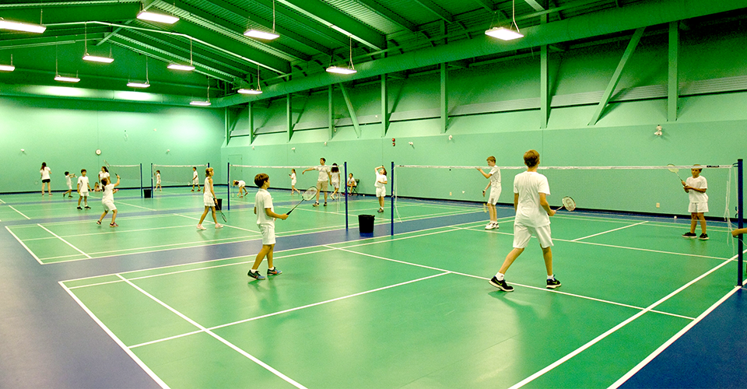
 |  |  | News |  |  | 
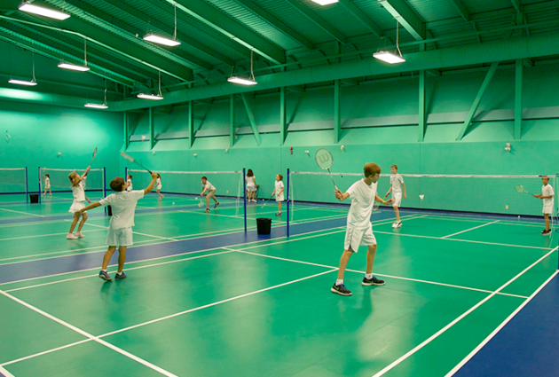
 |  |  | Share
 |  |  | Contact
 |  |  |  |  |  |  |  |  |  |  |  |  |  |  |  | Badminton

 |  |  |  |  |  |  |  |  |  |  |  |  |  |  |  | Address:

 |  |  |  |  |  |  |  |  |  | imgage |  |  |  |  |  | Phone: |  |  |  |  |  |  |  |  |  |  | imgage

 |  |  |  |  |  |  |  |  |  |  |  |  |  |  |  | Home |  | Service |  |  |  | Contact

 |  |  |  |  |  | 
 |  |  |  |  |  | Home |  |  |  |  |  | Service |  |  |  |  | Contact
 |  |  |  |  |  |  |  |  |  |  |  |  |  |  |  |  |  |  |  |  |  |  | Tìm kiếm :
 |  |  | News
 |  |  | Share
 |  |  | Contact |  |  |  |  |  |  |  |  |  |  |  |  |  |  | SERVICE

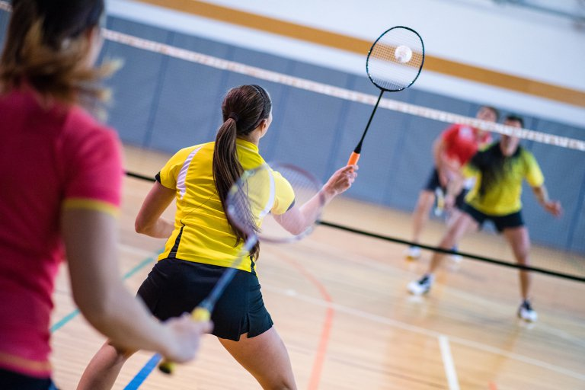
 |  |  |  |  |  |  |  |  |  |  | Healthy Life |  |  |  |  |  |  |  |  |  |  |  |  |  |  |  | Bode&Mind

 |  |  |  |  |  |  |  |  |  |  |  |  |  |  |  |  |  |  |  | Imgage

 |  |  |  |  |  |  |  |  |  |  | Living healthy |  |  |  |  |  |  |  |  |  |  |  |  |  |  |  | Healthy Life

 |  |  |  |  |  |  |  |  |  | meditations session |  |  |  |  |  |  |  |  |  |  | imgage |  |  |  |  |  | Relaxing&calming

 | Screen "Login user"
 |  |  |  |  |  | 
 |  |  |  |  |  | Home |  |  |  |  |  | Service |  |  |  |  | contact
 |  |  |  |  |  |  |  |  |  |  |  |  |  |  |  |  |  |  |  |  |  |  |  | Tìm kiếm :
 |  |  | News |  |  | 

 |  |  | Share
 |  |  | Contact
 |  |  |  |  |  |  |  |  |  |  |  |  |  |  |  | LOGIN USER

 |  |  |  |  |  |  |  |  |  |  |  |  |  |  |  | Username

 |  |  |  |  |  |  |  |  |  |  |  |  |  |  |  | Password

 |  |  |  |  |  |  |  |  |  |  |  |  |  |  |  | Sign Up |  |  |  |  | Forgot password?

 |  |  |  |  |  |  |  |  |  |  |  |  |  |  |  |  |  |  |  | Login

 | screen " khách đăng nhập xem tình trạng sân"
 |  |  |  |  |  | 
 |  |  |  |  |  | Home |  |  |  |  |  | Service |  |  |  |  | Contact |  |  |  |  |  |  |  |  |  |  |  |  |  |  | Logout
 | 
 |  |  |  |  |  |  |  |  |  |  | Tìm kiếm sân:

 |  |  | THÔNG TIN KHÁCH HÀNG |  |  |  |  |  |  |  |  |  |  |  | THÔNG TIN SÂN HIỆN TẠI

 |  |  |  |  |  |  |  |  |  | 1 |  |  |  |  |  |  |  | 2 |  |  |  |  |  |  | 3
 |  |  | TÊN: NGUYỄN VĂN A |  |  |  |  |  |  |  |  |  |  |  |  |  |  |  |  | Đặt sân |  |  |  |  |  | Đặt sân
 |  |  | EMAIL: hsbfhbsdfh@gmail.com |  |  |  |  |  |  | 2 minutes left
 |  |  | SĐT: 081455242121 |  |  |  |  |  |  |  | Đã đặt |  |  |  |  |  |  |  | chưa đặt |  |  |  |  |  |  | chưa đặt

 |  |  |  |  |  |  |  |  |  | 4 |  |  |  |  |  |  |  | 5 |  |  |  |  |  |  | 6
 |  |  |  |  |  |  |  |  |  |  | Đặt sân |  |  |  |  |  |  |  |  | Đặt sân
 |  |  |  |  |  |  |  |  |  |  |  |  |  |  |  |  |  |  |  |  |  |  |  |  | 25 minutes left
 |  |  |  |  |  |  |  |  |  |  | chưa đặt |  |  |  |  |  |  |  |  | Chưa đặt |  |  |  |  |  | Đã đặt

 | screen " khách đã đặt thành công"
 |  |  |  |  |  | 
 |  |  |  |  |  | Home |  |  |  |  |  | Service |  |  |  |  | Contact |  |  |  |  |  |  |  |  |  |  |  |  |  |  | Logout
 |  |  |  |  |  |  |  |  |  |  |  |  |  |  |  |  |  |  |  |  |  |  | Tìm kiếm :

 |  |  | THÔNG TIN KHÁCH HÀNG |  |  |  |  |  |  |  |  |  |  |  |  | THÔNG TIN SÂN HIỆN TẠI

 |  |  |  |  |  |  |  |  |  | 1 |  |  |  |  |  |  |  | 2 |  |  |  |  |  |  | 3
 |  |  | TÊN: NGUYỄN VĂN A |  |  |  |  |  |  |  |  |  |  |  |  |  |  |  | 18h-20h |  |  |  |  |  |  | Đặt sân
 |  |  | EMAIL: hsbfhbsdfh@gmail.com |  |  |  |  |  |  | 2 minutes left |  |  |  |  |  |  |  |  | Name: Trí
 |  |  | SĐT: 081455242121 |  |  |  |  |  |  |  | Đã đặt |  |  |  |  |  |  |  | Đã đặt |  |  |  |  |  |  | chưa đặt

 |  |  |  |  |  |  |  |  |  | 4 |  |  |  |  |  |  |  | 5 |  |  |  |  |  |  | 6
 |  |  |  |  |  |  |  |  |  |  | Đặt sân |  |  |  |  |  |  |  |  | Đặt sân
 |  |  |  |  |  |  |  |  |  |  |  |  |  |  |  |  |  |  |  |  |  |  |  |  | 25 minutes left
 |  |  |  |  |  |  |  |  |  |  | chưa đặt |  |  |  |  |  |  |  |  | Chưa đặt |  |  |  |  |  | Đã đặt

 |  |  |  |  |  |  |  |  |  |  |  |  |  |  |  | Quý Khách Đã đặt thành công sân 2

 | Screen "Login admin"
 |  |  |  |  |  | 
 |  |  |  |  |  | Home |  |  |  |  |  | Service |  |  |  |  | Contact
 |  |  |  |  |  |  |  |  |  |  |  |  |  |  |  |  |  |  |  |  |  |  |  | Tìm kiếm :

 |  |  | News |  |  | 
 |  |  | Share
 |  |  | Contact
 |  |  |  |  |  |  |  |  |  |  |  |  |  | Login Admin


 |  |  |  |  |  |  |  |  |  |  |  |  |  |  |  | Username

 |  |  |  |  |  |  |  |  |  |  |  |  |  |  |  | Password

 |  |  |  |  |  |  |  |  |  |  |  |  |  |  |  |  |  |  |  |  | forgot password?

 |  |  |  |  |  |  |  |  |  |  |  |  |  |  |  |  |  |  |  | Login

 | screen "admin đăng nhập để quản lý sân"
 |  |  |  |  |  | 
 | ADMIN |  |  |  |  | Home |  |  |  |  |  | Service |  |  |  |  | Contact |  |  |  |  |  |  |  |  |  |  |  |  |  |  | Logout

 | Tên Admin : TRÍ
 |  |  |  |  |  |  |  |  |  |  |  |  |  |  |  | THÔNG TIN SÂN HIỆN TẠI
 | TODAY:
 | Thứ ba |  |  | quản lý thời gian |  |  |  |  |  | 1 |  |  |  |  |  |  |  | 2 |  |  |  |  |  |  | 3
 | 26/12/2018 |  |  |  |  |  |  |  |  |  | RESET |  |  |  |  |  |  |  |  | RESET |  |  |  |  |  | BOOK
 | 9:00:00
 |  | 1 |  |  | 3 |  |  |  |  |  | Đã đặt |  |  |  |  |  |  |  |  | Đã đặt |  |  |  |  |  | Chưa đặt
 |  | 13h-15h | Set time
 |  | used: 48p | name:Trí |  | Set time Booing

 |  | 2 |  |  | 4
 |  | 9h-10h | Set time |  |  |  |  |  |  | 4 |  |  |  |  |  |  |  | 5 |  |  |  |  |  |  | 6
 |  | used: 30p | name:Tin |  | Set time Booing |  |  |  |  |  | BOOK |  |  |  |  |  |  |  |  | BOOK |  |  |  |  |  | RESET

 |  | 6 |  |  | 5 |  |  |  |  |  | Chưa đặt |  |  |  |  |  |  |  |  | Chưa đặt |  |  |  |  |  | Đã đặt
 |  | 8h-12h | Set time
 |  | used: 1h50p | name:Linh |  | Set time Booing

 | Screen "Khi user gửi yêu cầu đặt sân cho admin"
 |  |  |  |  |  | 
 | ADMIN |  |  |  |  | Home |  |  |  |  |  | Service |  |  |  |  | Contact |  |  |  |  |  |  |  |  |  |  |  |  |  |  | Logout

 |  |  |  |  |  |  | TÌNH TRANG SÂN
 | Tên Admin: TRÍ
 |  |  |  |  |  |  | 1 | 2 | 3
 | TODAY: |  |  |  |  |  | ĐÃ ĐẶT | TRỐNG | TRỐNG |  |  |  |  |  |  | Request a booking
 | Thứ ba
 | 26/12/2018
 | 9:00:00 |  |  |  |  |  |  |  |  |  |  |  |  |  |  |  | Name: |  |  | Nguyễn Văn A |  |  |  |  |  |  |  | Accept

 |  |  |  |  |  |  | 4 | 5 | 6 |  |  |  |  |  |  |  | Email: |  |  | aafafafaaf@gmail.com
 |  |  |  |  |  |  | TRỐNG | TRỐNG | ĐÃ ĐẶT
 |  |  |  |  |  |  |  |  |  |  |  |  |  |  |  |  | Yard: |  |  | 3

 |  |  |  |  |  |  |  |  |  |  |  |  |  |  |  |  | Time: |  | 18h-20h |  | 2 hours

 |  |  |  |  |  |  |  | valid request

